Sheet1
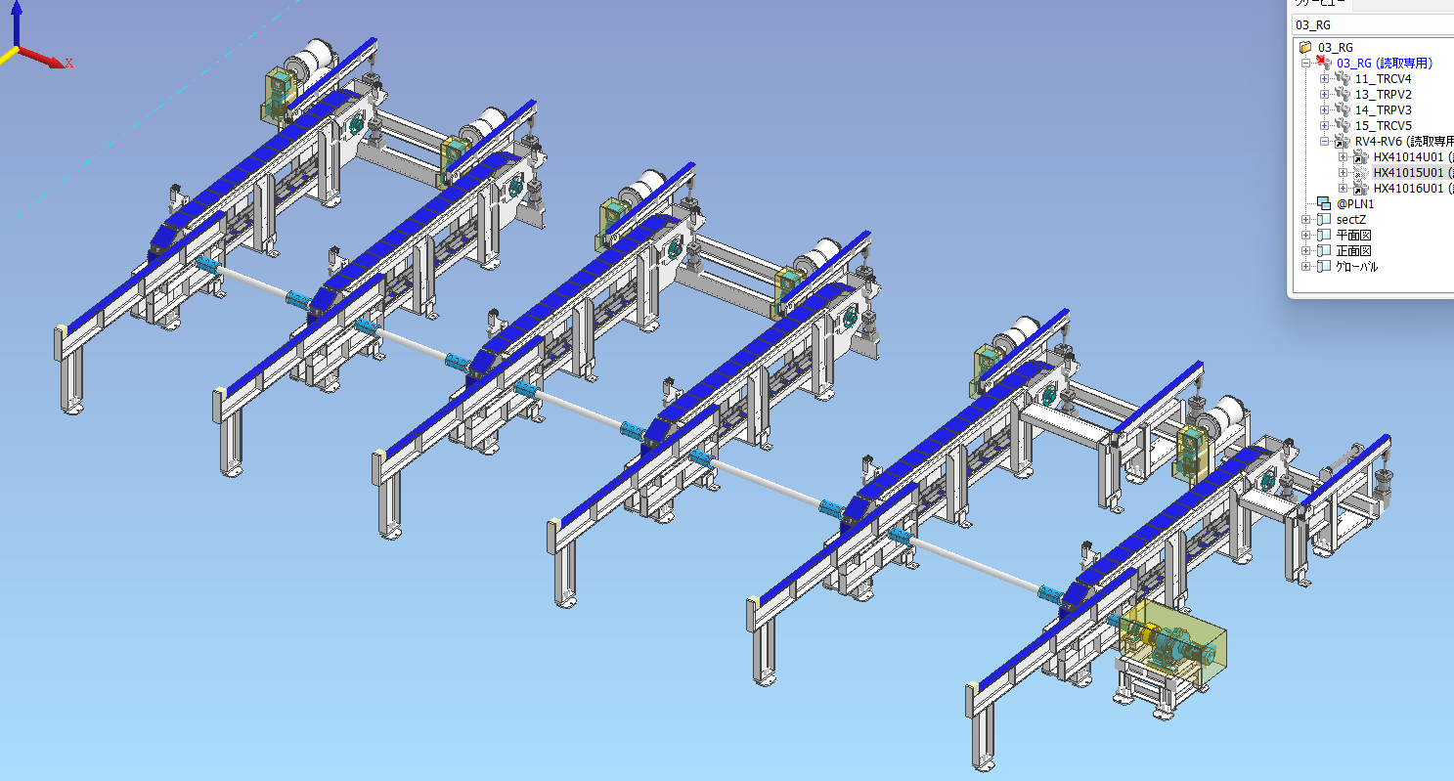
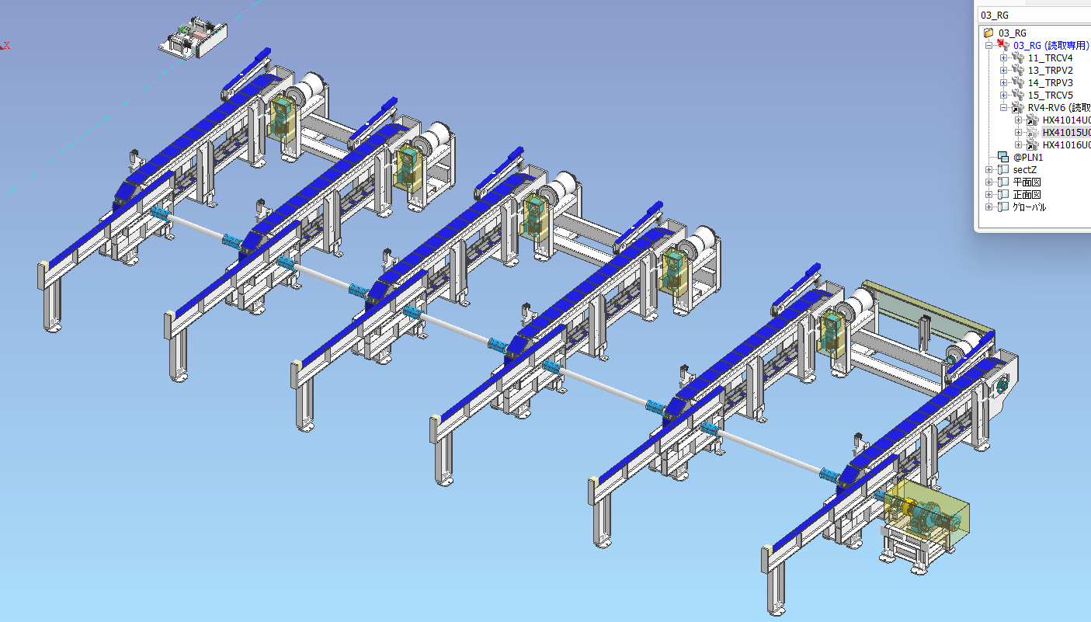
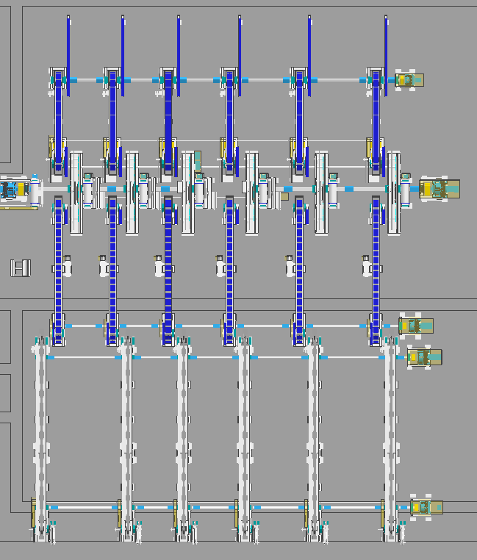
2816 16インチライン管端処理設備 担当範囲案 |  |  |  |  |  |  |  |  |  |  | 2026-07-30
 |  |  |  |  |  |  |  |  |  |  | 日下部電機㈱ 製造管理部 森村
【DF前全体図】 |  |  |  |  |  |  |  | 【□拡大図】
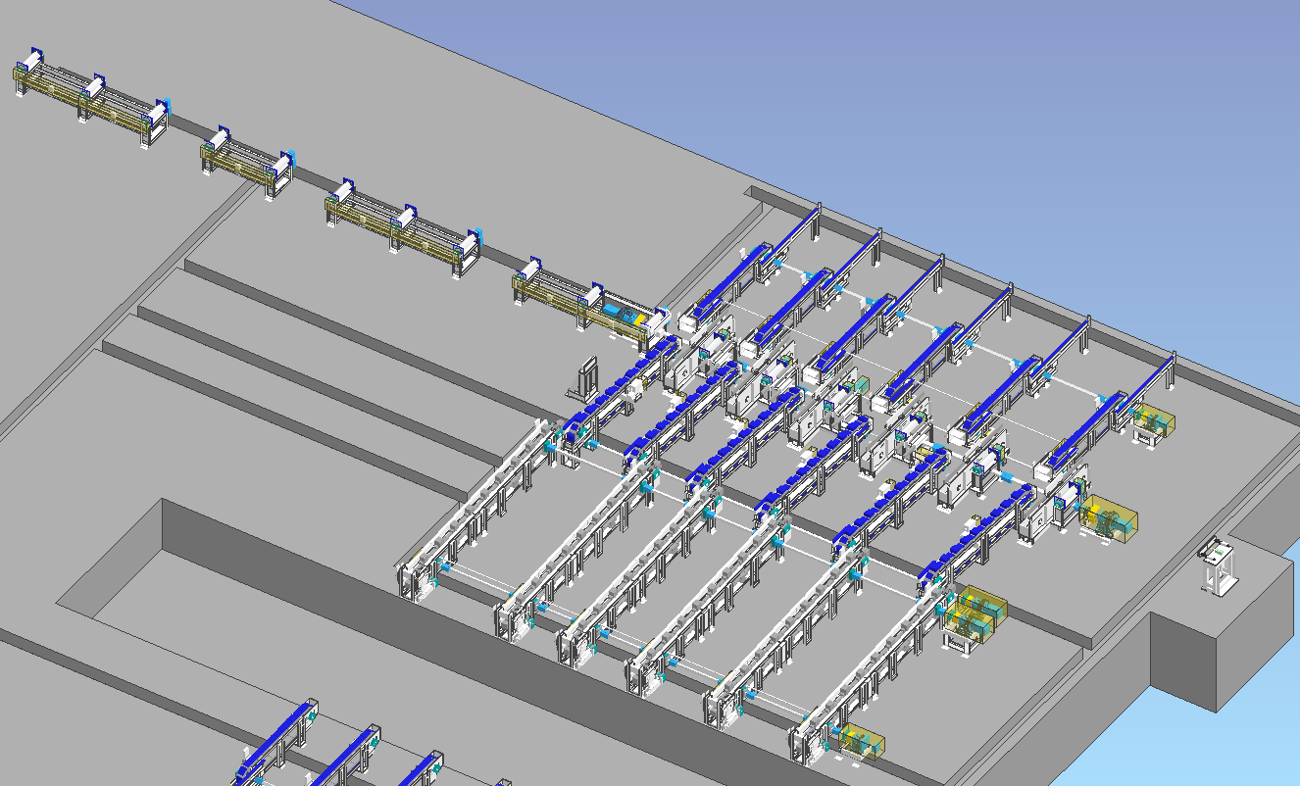

【担当範囲】
ユニット | 機械名 |  | 組立 | 配管＆電気艤装 | 据付＆レベル出し | 試運転 | 色分け
CV1&2&3 | チェーンコンベヤ |  | 大洋金属㈱殿 | 大洋金属㈱殿 | 大洋金属㈱殿 | 大洋
RV3 | 面取出側ローラーテーブル |  | 日下部電機㈱ | 大洋金属㈱殿 | 大洋金属㈱殿 | 大洋
WK | 移載装置 |  | 日下部電機㈱ | 大洋金属㈱殿 | 大洋金属㈱殿 | 大洋
PV1 | 面取入側ピックアップ |  | 大洋金属㈱殿 | 大洋金属㈱殿 | 大洋金属㈱殿 | 大洋
RV1＆2 | ローラーテーブル |  | 日下部電機㈱ | 日下部電機㈱ | 日下部電機㈱
RVC | センタリング装置 |  | 日下部電機㈱ | 日下部電機㈱ | 日下部電機㈱

大洋金属㈱ | 電源容量 | 120KVA
 | コンプレッサ | 938L/m

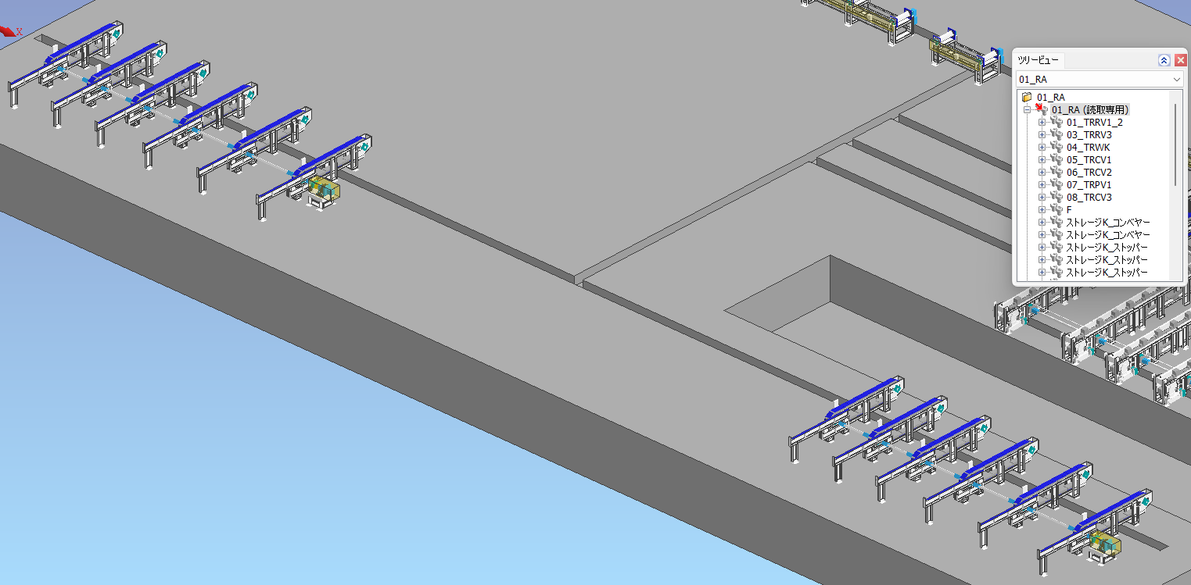
【DF後全体図】

【上から見た図】

6000㎜

 |  |  |  |  |  |  |  |  | 6000㎜

【担当範囲】 |  |  |  |  |  |  |  |  |  | 14000㎜
ユニット | 機械名 |  | 組立 | 配管＆電気艤装 | 据付＆レベル出し | 試運転 |  | 色分け
RV4＆CV4＆PV2 | ローラーテーブル |  | 株式会社ニッシン殿 | 株式会社ニッシン殿 | 株式会社ニッシン殿 | 日下部電機㈱
RV6＆CV5＆PV3 | コンベヤ |  | 株式会社ニッシン殿 | 株式会社ニッシン殿 | 株式会社ニッシン殿 | 日下部電機㈱
RV5 | ローラーテーブル |  | 日下部電機㈱ | 日下部電機㈱ | 日下部電機㈱

